Tabelle1
 | Landwirte |  |  |  |  |  |  | Vergleichsgruppe Männer |  |  |  |  |  |  | Bäuerinnen |  |  |  |  |  |  | Vergleichsgruppe Frauen
 | 1992 | 1997 | 2002 | 2007 | 2012 | 2017 | 2022 | 1992 | 1997 | 2002 | 2007 | 2012 | 2017 | 2022 | 1992 | 1997 | 2002 | 2007 | 2012 | 2017 | 2022 | 1992 | 1997 | 2002 | 2007 | 2012 | 2017 | 2022
sehr schlecht oder schlecht | 2 | 2 | 2 | 4 | 3 | 2 | 0 | 2.2 | 2.3 | 1.5 | 1.3 | 1.3 | 1.7 | 1.4 | 5.1 | 4.8 | 0.0 | 3.7 | 0.3 | 3.2 | 3.7 | 2.3 | 3.1 | 1.7 | 1.6 | 1.4 | 1.9 | 1.1
mittelmässig | 11 | 11 | 9 | 8 | 13 | 15 | 8 | 8.5 | 8.0 | 7.5 | 6.4 | 8.9 | 8.2 | 8.6 | 4.8 | 15.3 | 12.0 | 12.7 | 6.4 | 12.4 | 6.7 | 9.4 | 12.2 | 9.8 | 7.2 | 10.6 | 10.0 | 8.2

Selbstwahrgenommener Gesundheitszustand
 | sehr schlecht oder schlecht | mittelmässig
1992 | 2 | 11
1997 | 2 | 11
2002 | 2 | 9
2007 | 4 | 8
2012 | 3 | 13
2017 | 2 | 15
2022 | 0 | 8
1992 | 2 | 9
1997 | 2 | 8
2002 | 2 | 8
2007 | 1 | 6
2012 | 1 | 9
2017 | 2 | 8
2022 | 1 | 9
1992 | 5 | 5
1997 | 5 | 15
2002 |  | 12
2007 | 4 | 13
2012 | 0 | 6
2017 | 3 | 12
2022 | 4 | 7
1992 | 2 | 9
1997 | 3 | 12
2002 | 2 | 10
2007 | 2 | 7
2012 | 1 | 11
2017 | 2 | 10
2022 | 1 | 8

Selbstwahrgenommener Gesundheitszustand, 2017
 | sehr schlecht oder schlecht | mittelmässig
2017 | 2 | 15
2012 | 1 | 9
2007 | 4 | 13
2002 | 2 | 10
2007 | 2 | 7
2012 | 1 | 11
2017 | 2 | 10

Selbstwahrgenommener Gesundheitszustand
 | sehr schlecht oder schlecht | mittelmässig
1992 | 2 | 11
1997 | 2 | 11
2002 | 2 | 9
2007 | 4 | 8
2012 | 3 | 13
2017 | 2 | 15
2022 | 0 | 8
1992 | 2 | 9
1997 | 2 | 8
2002 | 2 | 8
2007 | 1 | 6
2012 | 1 | 9
2017 | 2 | 8
2022 | 1 | 9
1992 | 5 | 5
1997 | 5 | 15
2002 |  | 12
2007 | 4 | 13
2012 | 0 | 6
2017 | 3 | 12
2022 | 4 | 7
1992 | 2 | 9
1997 | 3 | 12
2002 | 2 | 10
2007 | 2 | 7
2012 | 1 | 11
2017 | 2 | 10
2022 | 1 | 8

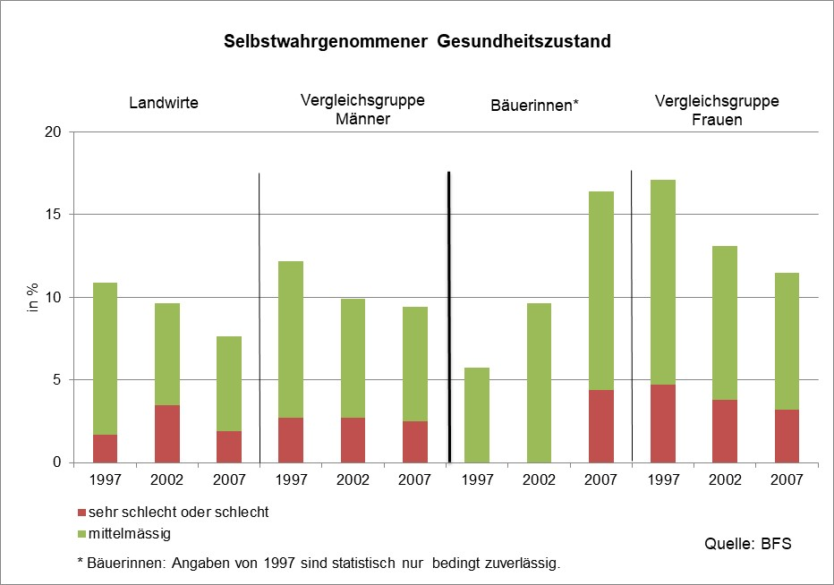
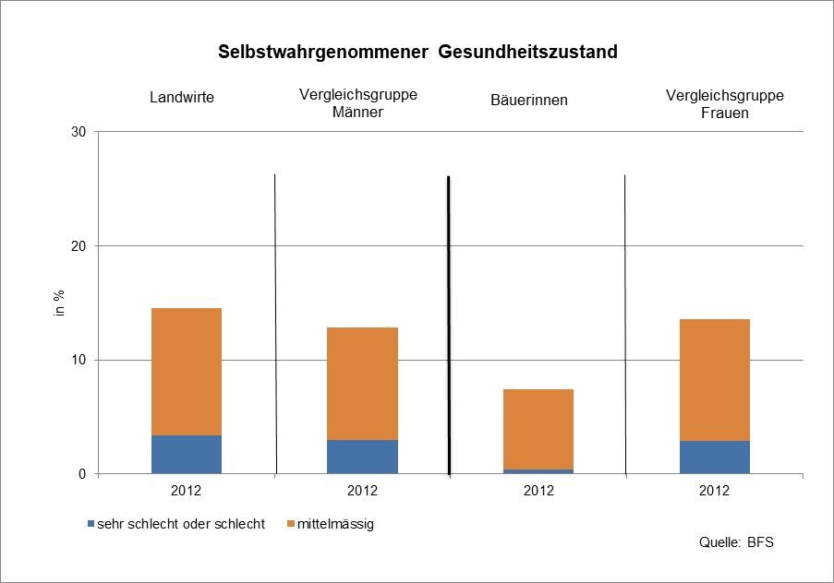
alt

